상품제안서
미니 일체형 보조배터리 5000mah | 상품코드: S25075

 |  |  |  |  |  |  | 02-713-8555 | www.synergygift.co.kr
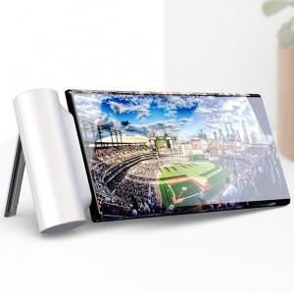 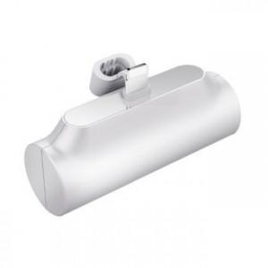

【상세/제작정보】

【인쇄/포장옵션】 | 레이저, 풀칼라 / 포장지포장

【공급단가】 | 수량 | 50~ | 100~ | 500~ | 1,000~ | 3,000~
*VAT별도 | Ctype | 4,790원 | 4,500원 | 4,360원 | 4,150원 | 4,010원
 | 8pin | 4,790원 | 4,500원 | 4,360원 | 4,150원 | 4,010원

【상품 URL】 | https://www.synergygift.co.kr:443/src/goods_detail.php?gdno=25075

